Datos de los servidores
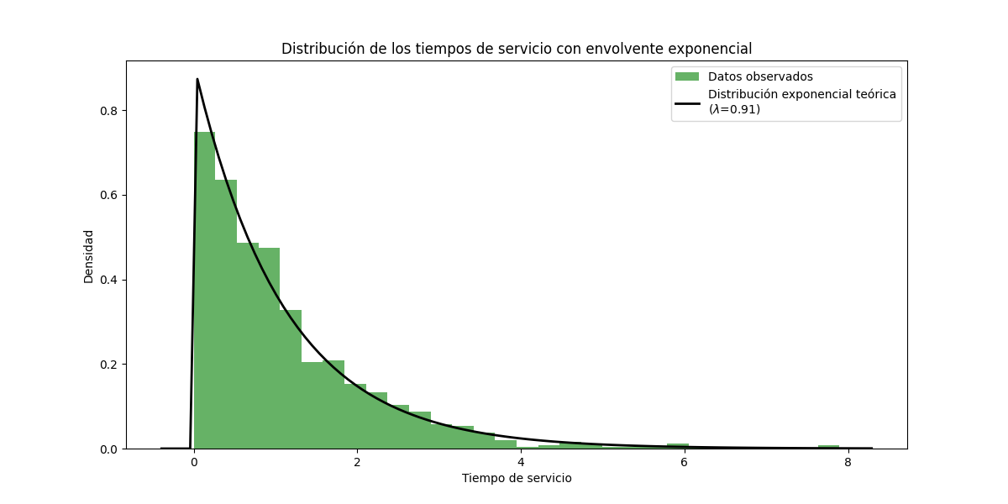
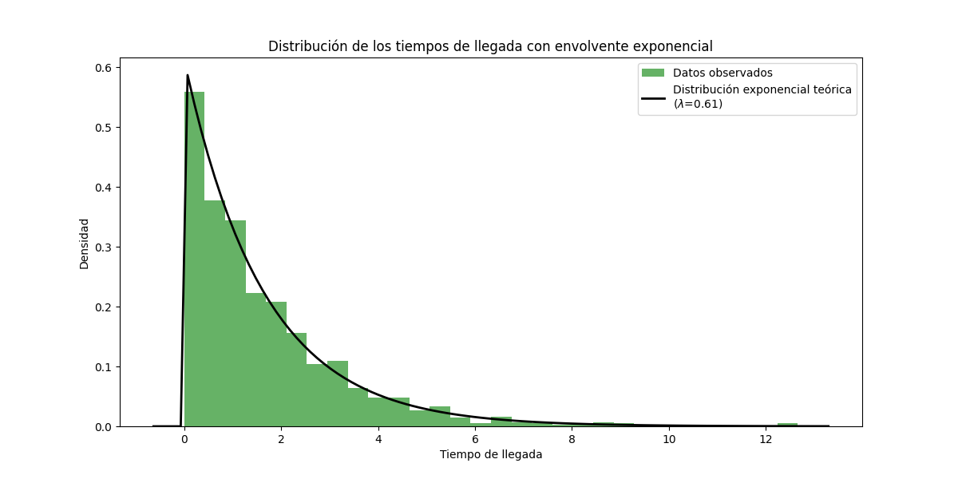
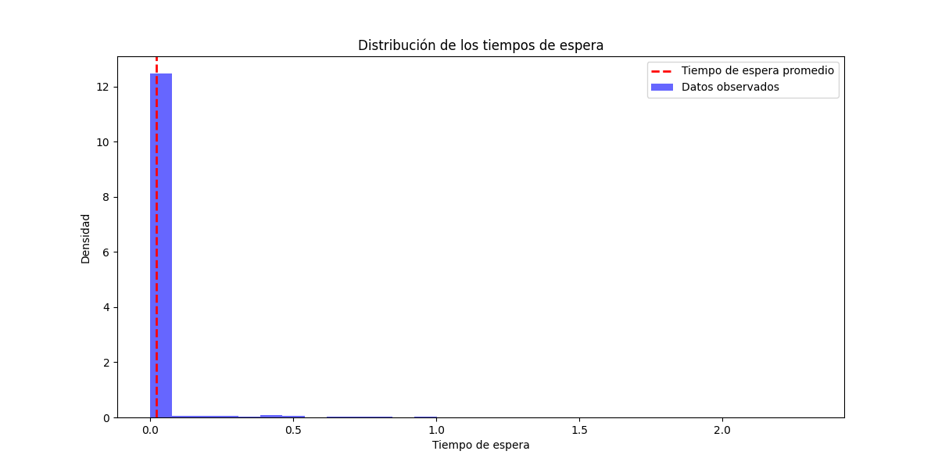
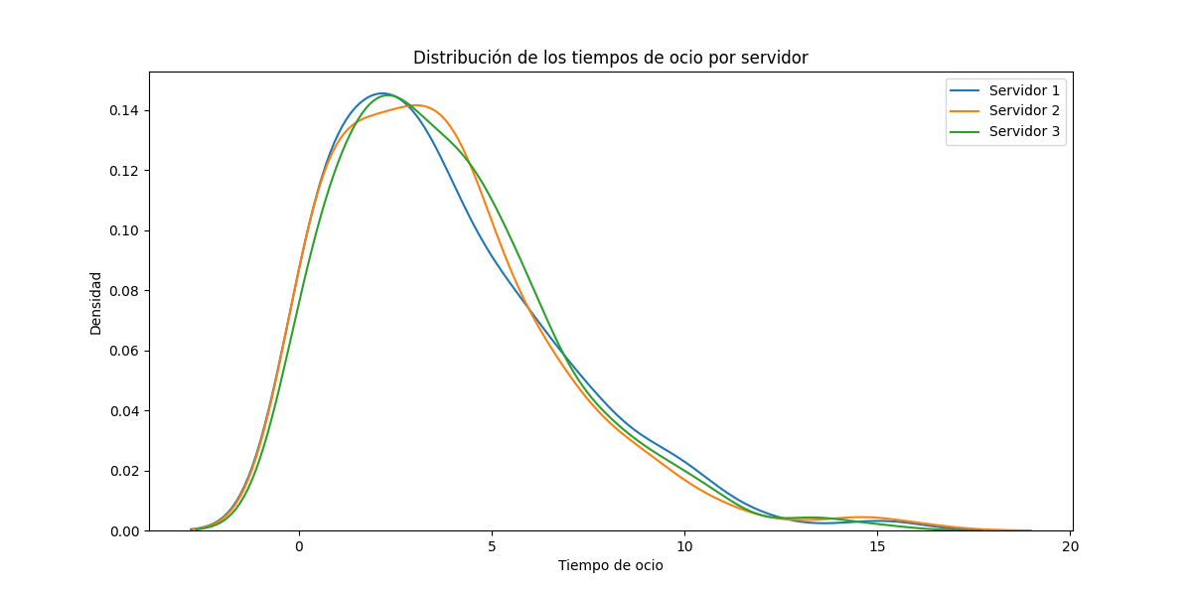
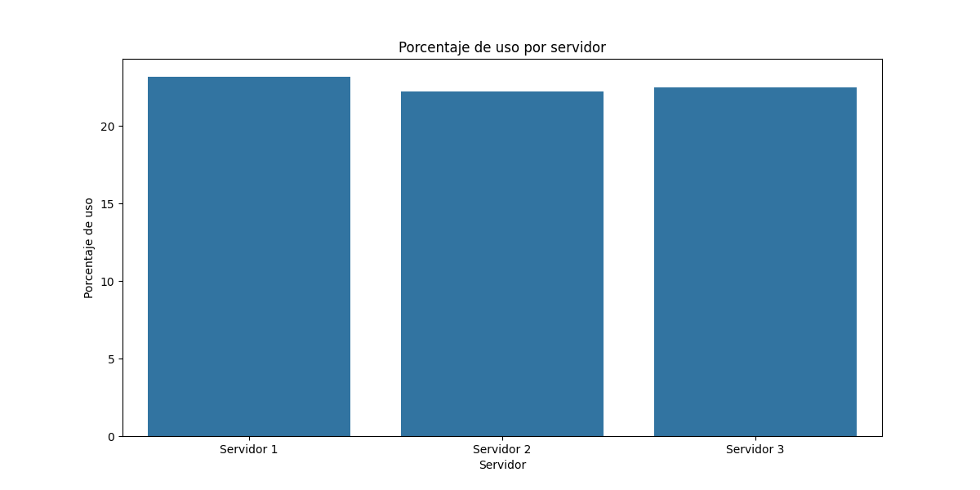
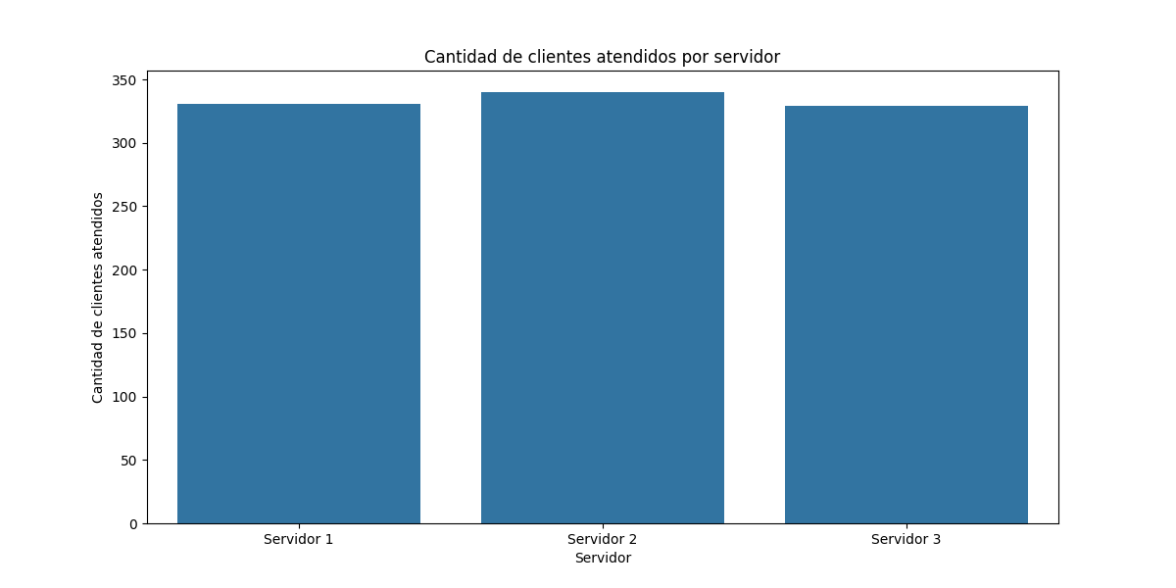
Servidor | Tiempo en espera | Porcentaje de espera | Porcentaje de uso | Tiempo de ocio | Cantidad de clientes atendidos
Servidor 1 | 1254.53 | 76.83 | 23.17 | 1254.58 | 331
Servidor 2 | 1270.34 | 77.8 | 22.2 | 1272.25 | 340
Servidor 3 | 1266.08 | 77.54 | 22.46 | 1268.33 | 329

